상품제안서
커스텀 전사매트 스트링파우치형 | 상품코드: S27920

 |  |  |  |  |  |  | 02-713-8555 | www.synergygift.co.kr
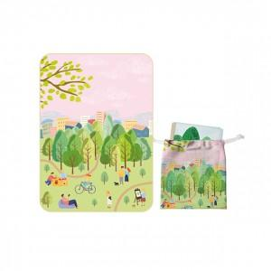 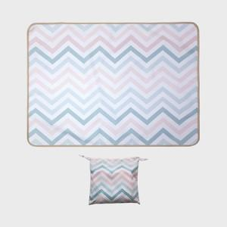 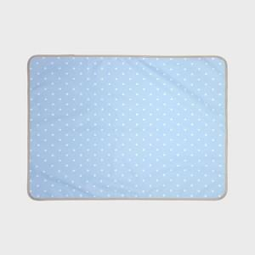

【상세/제작정보】

【인쇄/포장옵션】 | 풀칼라 / OPP(비닐)

【공급단가】 | 수량 | 100~ | 300~ | 500~ | 1,000~ | 3,000~
*VAT별도 | 73x100 | 11,250원 | 10,980원 | 10,530원 | 10,260원 | 9,990원
 | 73x140 | 13,500원 | 13,170원 | 12,630원 | 12,310원 | 11,980원
 | 90x140 | 16,000원 | 15,610원 | 14,970원 | 14,590원 | 14,200원
 | 100x140 | 17,500원 | 17,080원 | 16,380원 | 15,960원 | 15,540원

【상품 URL】 | https://www.synergygift.co.kr:443/src/goods_detail.php?gdno=27920

